问题
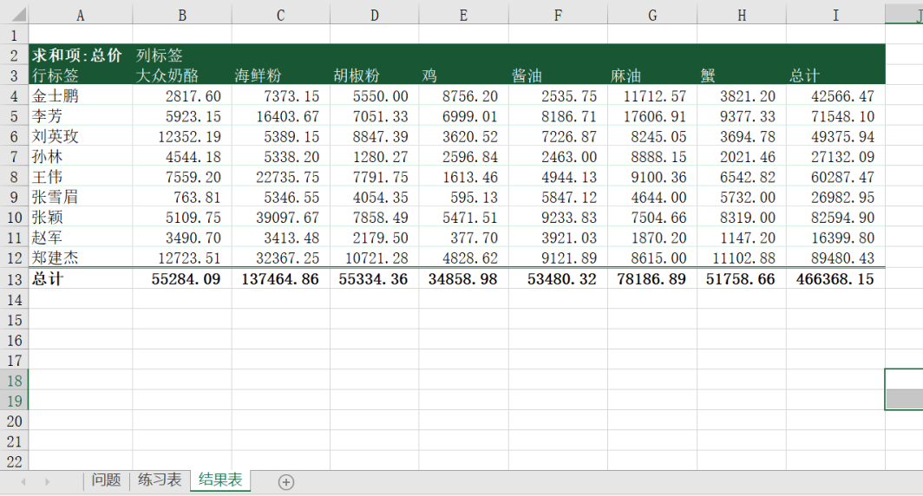
 |  | 课后小练习

任务：
 | 使用“练习表”中数据创建数据透视表，根据雇员和产品类别统计总计金额，结果保留两位小数。
 | 使用样式模板美化透视表，将结果粘贴到“结果表”，需保留格式和列宽，完成效果见下图。

